Sheet1
 |  |  |  |  |  |  |  |  |  |  |  |  |  | （病院用）
核医学検査（RI検査）の説明・同意書

患者番号
患者氏名 |  |  |  |  |  |  |  |  | 医療法人 東札幌病院 住所 札幌市白石区東札幌3条3丁目7-35 電話 011-812-2311
生年月日 |  |  |  | 年 | 月 | 日
性別 |  |  | 男性 |  | 女性
 |  |  |  |  |  |  |  |  |  |  |  |  |  |  | FALSE
検査予定日 |  |  |  | 年 | 月 | 日 |  | 検査部位 |  |  |  |  |  |  | FALSE

【目的】核医学検査（RI検査）とは
特定の臓器や組織に集まりやすい性質を持った放射性医薬品（放射線を出す薬剤）を投与し、
そこから放出された放射線（ガンマ線）をカメラで画像化し体内の様子を調べる検査です。
カメラで撮像された画像は臓器や組織の形態だけではなく、放射性医薬品の分布や集積量、
経時的変化より機能、代謝状態の情報を得ることができ病気の診断を行うことができます。

【副作用】
○想定される被曝について、有害事象が発生する確率はとても低く問題にならない程度です。
（X線撮影や胃バリウム撮影程度）。
○薬剤の成分に対して過敏症の既往歴のある患者さんへの投与は禁忌です。
○薬剤の注射後に起きる重大な副作用として、ショック・アナフィラキシー等の症状が現れる
事があります。
○発生確率は最近の調査で10万件あたり１.8人です。

【注意事項】
・ | 妊娠中または妊娠の可能性がある方には検査を行いません。
・ | 授乳中の方については、検査内容によって授乳中止期間がありますので、申し出てください。
・ | キャンセルについて
核医学検査（RI検査）に使用される放射性医薬品は、使用期限が極めて短く、高額な薬剤です。
つきましては検査当日、患者さん自身の都合によりキャンセルまたは延期され、薬剤が使用でき
なかった場合、該当薬剤の費用相当をご負担いただくことになります。
○患者さん自身の不注意で前処置が守られず、検査が中止となる場合
○検査予定日時に来院されなかった場合
○期限までにご連絡なく、キャンセルまたは延期される場合
検査キャンセルまたは延期連絡期限は検査日の2日前（前々日）12時までです。
（ただし、日曜、祝日、年末年始、開院記念日は除く）
○検査開始直前、開始後に検査拒否された場合

説明日 |  |  |  | 年 | 月 | 日 |  |  |  | 説明医師

私はＲＩ検査の説明と副作用の可能性について説明を受け理解しましたので、
ＲＩ検査を受けることに同意いたします。

同意をした日 |  |  |  | 年 | 月 | 日

患者様の署名 |  |  |  |  |  |  | 代諾者の署名 |  |  |  |  |  | 続柄
 |  |  |  |  |  |  |  |  |  |  |  |  | （患者様控え）
核医学検査（RI検査）の説明・同意書

患者番号
患者氏名 |  |  |  |  |  |  |  |  | 医療法人 東札幌病院 住所 札幌市白石区東札幌3条3丁目7-35 電話 011-812-2311
生年月日 |  |  |  | 年 | 月 | 日
性別 |  |  | 男性 |  | 女性

検査予定日 |  |  |  | 年 | 月 | 日 |  | 検査部位

【目的】核医学検査（RI検査）とは
特定の臓器や組織に集まりやすい性質を持った放射性医薬品（放射線を出す薬剤）を投与し、
そこから放出された放射線（ガンマ線）をカメラで画像化し体内の様子を調べる検査です。
カメラで撮像された画像は臓器や組織の形態だけではなく、放射性医薬品の分布や集積量、
経時的変化より機能、代謝状態の情報を得ることができ病気の診断を行うことができます。

【副作用】
○想定される被曝について、有害事象が発生する確率はとても低く問題にならない程度です。
（X線撮影や胃バリウム撮影程度）。
○薬剤の成分に対して過敏症の既往歴のある患者さんへの投与は禁忌です。
○薬剤の注射後に起きる重大な副作用として、ショック・アナフィラキシー等の症状が現れる
事があります。
○発生確率は最近の調査で10万件あたり１.8人です。

【注意事項】
・ | 妊娠中または妊娠の可能性がある方には検査を行いません。
・ | 授乳中の方については、検査内容によって授乳中止期間がありますので、申し出てください。
・ | キャンセルについて
核医学検査（RI検査）に使用される放射性医薬品は、使用期限が極めて短く、高額な薬剤です。
つきましては検査当日、患者さん自身の都合によりキャンセルまたは延期され、薬剤が使用でき
なかった場合、該当薬剤の費用相当をご負担いただくことになります。
○患者さん自身の不注意で前処置が守られず、検査が中止となる場合
○検査予定日時に来院されなかった場合
○期限までにご連絡なく、キャンセルまたは延期される場合
検査キャンセルまたは延期連絡期限は検査日の2日前（前々日）12時までです。
（ただし、日曜、祝日、年末年始、開院記念日は除く）
○検査開始直前、開始後に検査拒否された場合

説明日 |  |  |  | 年 | 月 | 日 |  |  |  | 説明医師

私はＲＩ検査の説明と副作用の可能性について説明を受け理解しましたので、
ＲＩ検査を受けることに同意いたします。

同意をした日 |  |  |  | 年 | 月 | 日

患者様の署名 |  |  |  |  |  |  | 代諾者の署名 |  |  |  |  |  | 続柄

 |  |  |  |  |  |  |  |  |  |  |  |  | （患者様控え）

 | 核医学検査（RI検査）の医療被ばくに関する説明書

患者番号
患者氏名
 |  |  |  |  |  |  |  |  |  |  | 医療法人 東札幌病院 放射線課

１． | 核医学検査（ＲＩ検査）について

RI検査とは、特定の部位に集積して放射線を放出する放射性同位元素（RI）を体内に投与し、
臓器の機能や代謝を調べる検査です。RIを用いるため医療被ばくを伴いますが、被ばくによる
リスクよりも、病気の発見や治療方針の決定といった利益の方が上回ると判断した場合にのみ
検査を行います。

２． | 医療被ばくについて

検査や治療などの医療的な理由での被ばくを医療被ばくといいます。
放射線を受けることによって、身体に発生する影響は以下の２つに分けられます。
 | ・ | 100mSv（ミリシーベルト）を超える被ばくでは、被ばく線量が増えるほど発がんの
 |  | リスクが上昇します。しかし、100mSv未満の被ばくでは明らかな発がんのリスク上昇は
 |  | 認められていません（確率的影響）。
 | ・ | 100mSv未満の被ばくでは、脱毛や皮膚障害など明らかな障害を認めることはありません
 |  | （確定的影響）。

 | 通常のＲＩ検査では、1回の被ばく線量が100mSvを超えることはありません。

３． | 被ばく低減の取り組みとＲＩ検査の被ばく線量

当院では診断に必要な画像が得られる、可能な限り少ない放射線量で検査するように努めて
います。そのため、必要以上の範囲は撮影せず、頻回の繰り返し検査は避けるようにしてい
ます。

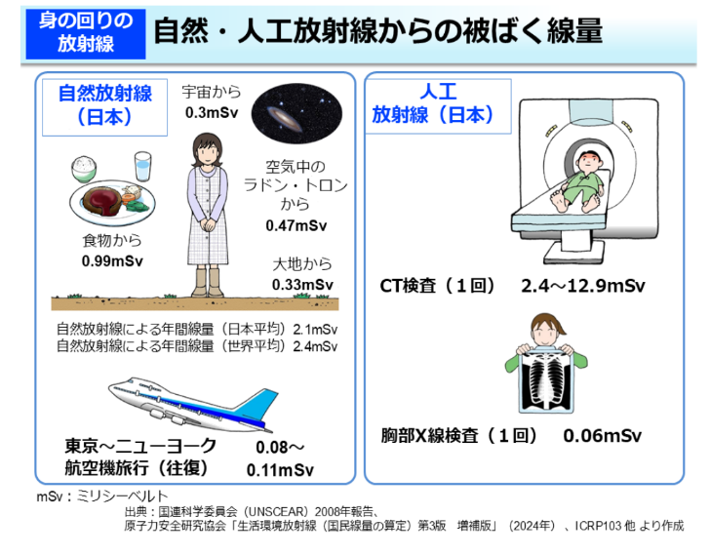
 |  |  |  |  |  |  |  |  | 検査部位 |  |  | 被ばく線量（mSv）

 |  |  |  |  |  |  |  |  | 骨シンチ |  |  | 3.6

 |  |  |  |  |  |  |  |  | 脳血流シンチ |  |  | 4.6

 |  |  |  |  |  |  |  |  | 心筋交感神経シンチ |  |  | 1.4

 |  |  |  |  |  |  |  |  | 心筋血流シンチ |  |  | 15.5

 |  |  |  |  |  |  |  |  | センチネル リンパ節シンチ |  |  | 1.0

 |  |  |  |  |  |  |  |  | 診断参考レベルから算出したRI検査の被ばく線量

環境省ホームページより引用
環境省ホームページより引用

 |  |  |  |  |  |  |  |  |  |  |  | 2025年8月1日作成

